アカウント作成
システム名 |  |  |  | ASWツアー国内 |  |  | ドキュメント名 | Git運用手順書(GitLab)アカウント管理 |  |  | フェーズ | 詳細設計 | 版 | 1.0.0
設計書種別 |  |  |  | アカウント作成 |  |  | ID |  | 名称 |  | 作成日 | 2017-02-11 | 作成者 | NSSOL平松
 |  |  |  |  |  |  |  |  |  |  | 更新日 |  | 更新者

 | ■実施シーン
 |  | 開発時

 | ■作業の前提
 |  | 操作ツールとして、GitLabを利用する。
 |  | GitLabに接続、ログインし、初期画面が表示されている状態であること。
 |  | Gitアカウントは、管理者アカウント（Username：root ）を利用する。（ownerレベル）
 |  | 作成アカウントは以下のルールに従う
 |  |  | ユーザID： |  | E-mailと同じものを使用（sample001@anasystems.co.jp）
 |  |  | ユーザ名： |  | E-mailの「＠」より前の文字列（sample001）
 |  |  | E-mail： |  | sample001@anasystems.co.jp
 |  |  | パスワード：任意設定, 所属プロジェクト：ATD, 権限：開発者（Developer）

 | アカウント作成実行手順 |  |  |  |  |  |  |  |  |  |  |  |  |  | ﾁｪｯｸ
 | 前提条件 | 【GitLabログイン】
 |  | ・GitLabに管理者アカウントでログインできていること。 |  |  |  |  |  |  |  | ・ログインが出来て初期画面が表示されることを確認する。 |  |  |  |  | □

 | GitLab | 【新規ユーザー登録】
 |  | ・ログイン後の初期画面から、Dashboardのメニューにて「Admin Area」ボタンを押下する。 |  |  |  |  |  |  |  | ・【Admin Area画面】が表示されることを確認する。 |  |  |  |  | □

 |  | ・Users欄の「New User」ボタンを押下する。 |  |  |  |  |  |  |  | ・【New User画面】が表示されることを確認する。 |  |  |  |  | □
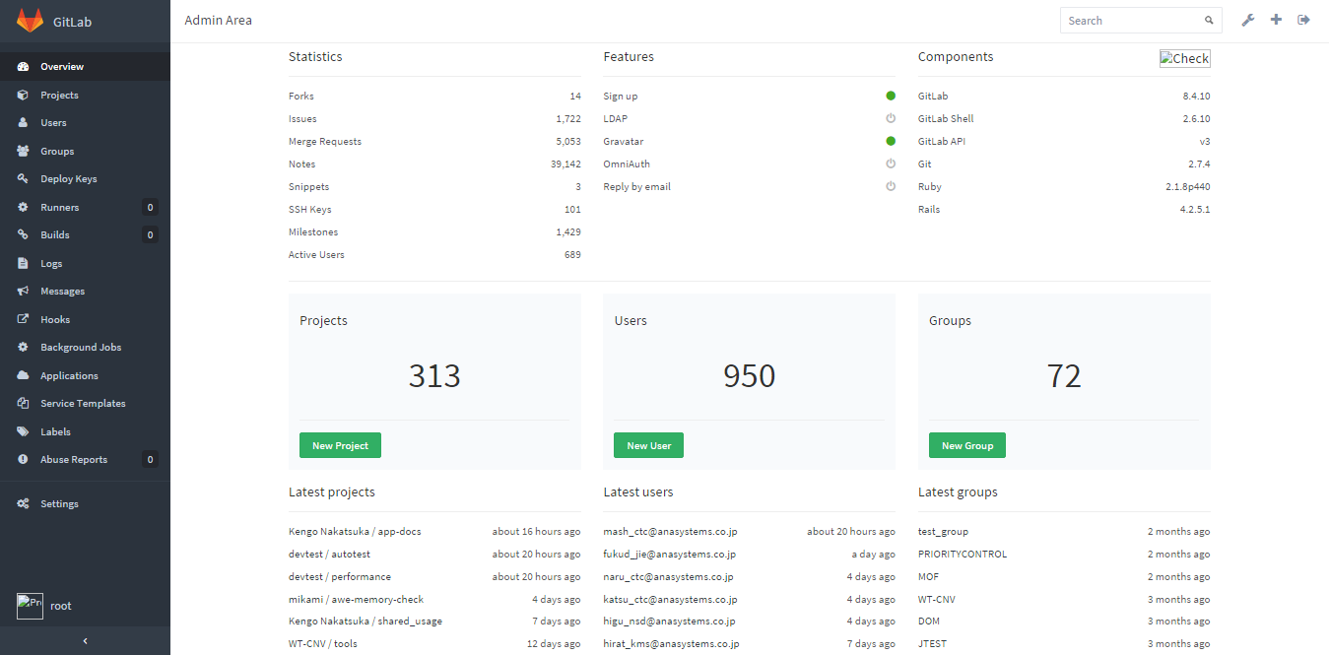

 |  | ・ユーザ情報の入力（ユーザ新規作成）を行い、「Create user」ボタンを押下する。 |  |  |  |  |  |  |  | ・【New User作成完了画面】が表示されることを確認する。 |  |  |  |  | □
 |  | 【New User画面】
 |  |  | ≪Account欄≫
 |  |  | Name |  |  | [ユーザID(sample001@anasystems.co.jp)]
 |  |  | UserName |  |  | [ユーザ名(sample001)]
 |  |  | Email |  |  | [Eメール(sample001@anasystems.co.jp)]
 |  |  | ※[Name]は実際のユーザの名称、[UserName]はログインする時入力するIDを表す。
 |  |  | ≪Access欄≫
 |  |  | Can create group |  |  | チェックを外す
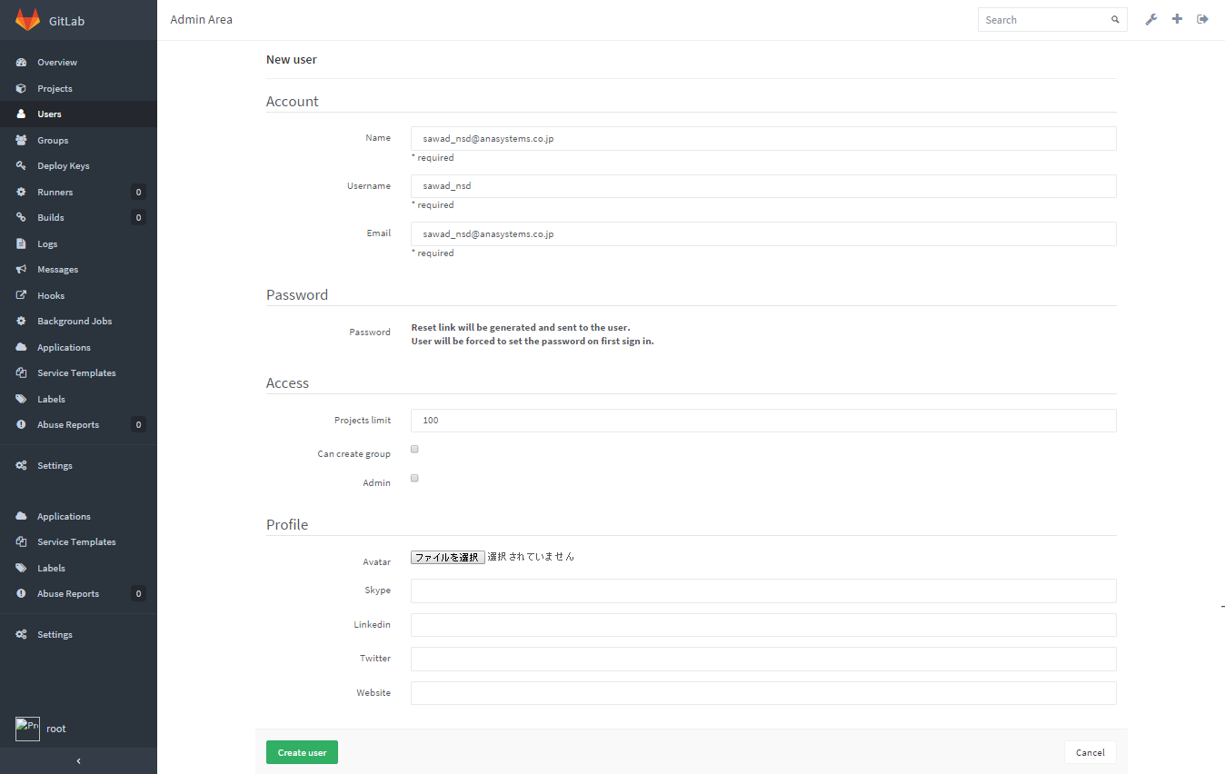

 |  | ・New User作成完了画面に遷移するので、「Edit」ボタンを押下する。 |  |  |  |  |  |  |  | ・【Edit user画面】が表示されることを確認する。 |  |  |  |  | □
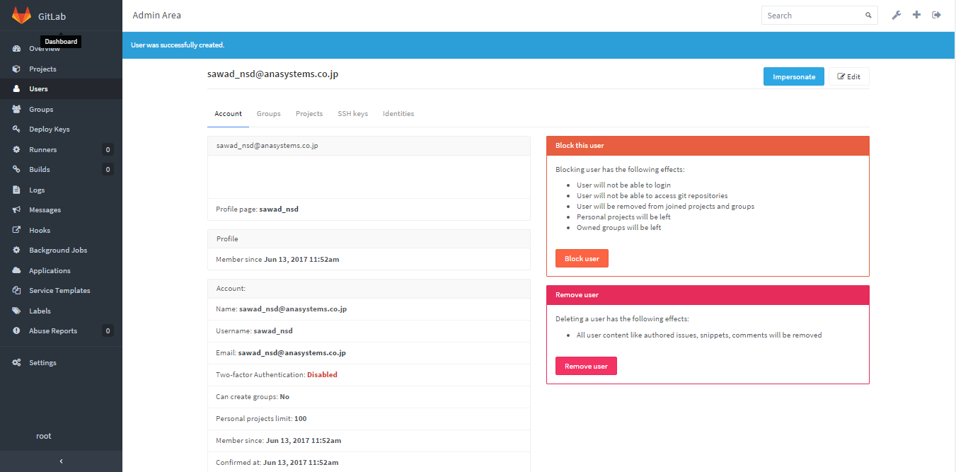

 |  | ・任意のパスワードを入力して「Save changes」ボタンを押下する。 |  |  |  |  |  |  |  | ・【Edit user完了画面】が表示されることを確認する。 |  |  |  |  | □
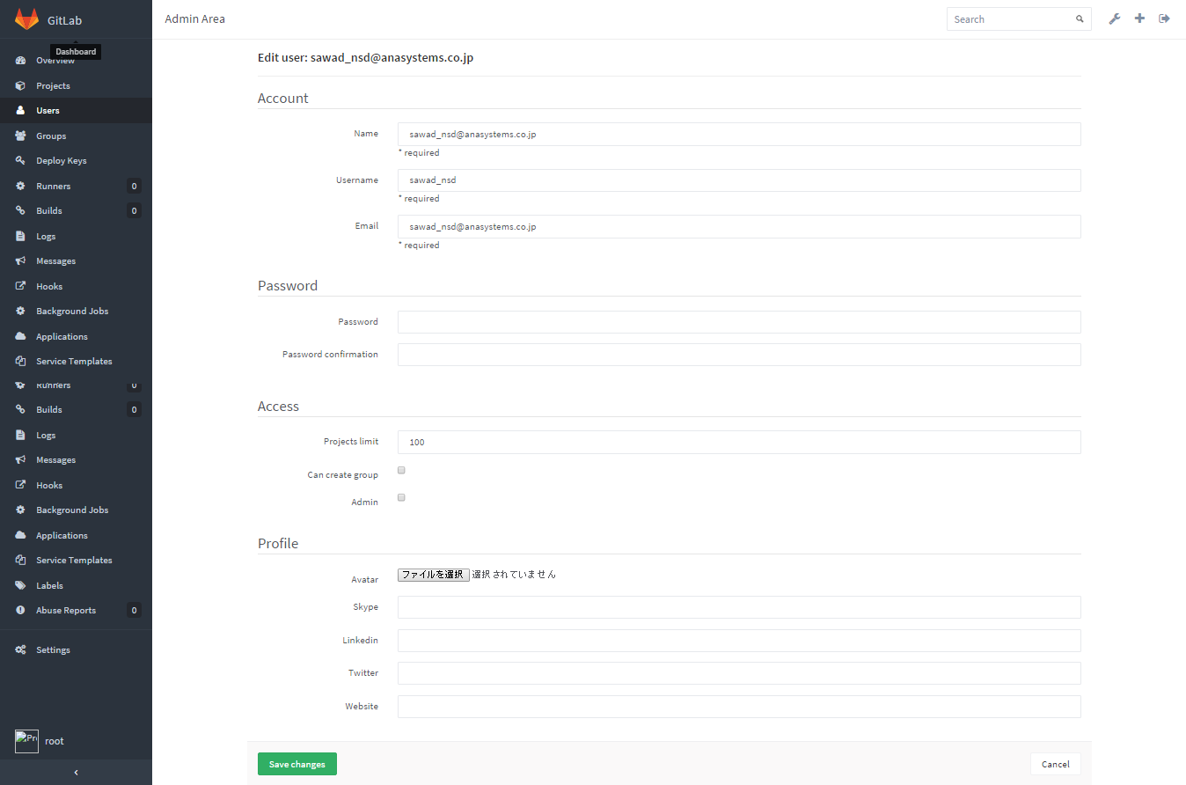

 |  | 【ユーザーのグループ登録】
 |  | ・「Groups」を押下する。 |  |  |  |  |  |  |  | ・【Groups画面】が表示されることを確認する。 |  |  |  |  | □


 |  | ・対象のグループである「ATD」を押下する。 |  |  |  |  |  |  |  | ・【Group画面】が表示されることを確認する。 |  |  |  |  | □

 |  |  | ※グループが多い場合は「Search」項目に”ATD”を入力して「Search」ボタンを押して検索する。

 |  | ・「Add user(s) to the group」の「Search for a user」に追加ユーザのユーザID(sample001@anasystems.co.jp)を入力する。
 |  |  |  |  |  |  |  |  |  | ・【Group画面】入力したユーザが存在していることを確認する。 |  |  |  |  | □

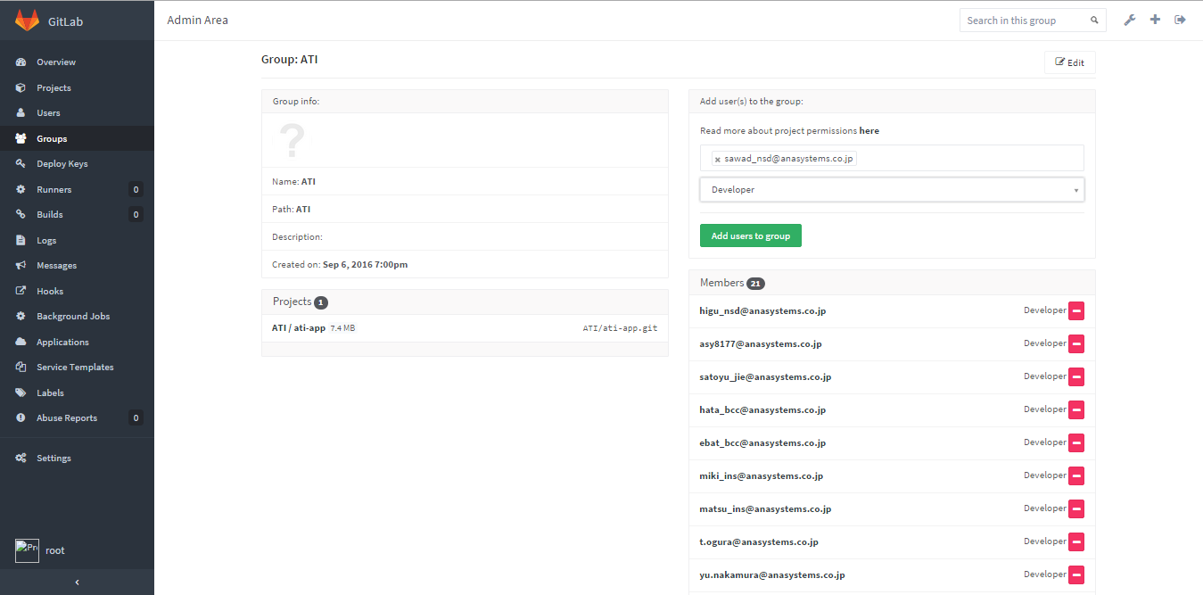
 |  | 【権限設定】
 |  | ・「Groups」内の権限のリストボックスにて「Developer」を選択し、「Add users into group」の緑ボタンを押下する。
 |  |  |  |  |  |  |  |  |  | ・【Group画面】が表示されることを確認する。 |  |  |  |  | □

 |  | 【ユーザー登録の確認】
 |  | ・「Users」を押下して【Users画面】に移動する。 |  |  |  |  |  |  |  | ・【Users画面】に移動することを確認する。 |  |  |  |  | □
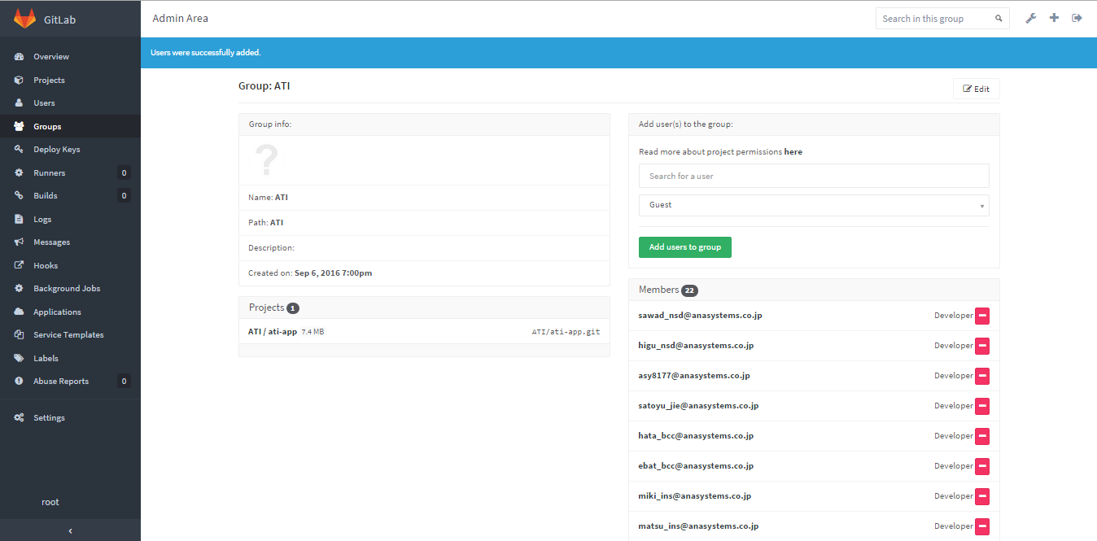

 |  | ・【Users画面】ユーザ検索欄に[登録したユーザ名(sample001)]を入力して虫眼鏡の検索ボタンを押下し、 |  |  |  |  |  |  |  | ・登録したユーザが正常に表示されることを確認する。 |  |  |  |  | □
 |  |  | 登録したユーザが正常に表示されることを確認する。

 |  | 【グループ登録の確認】
 |  | ・「Users」の「Groups」タブを押下して【ユーザ情報：Groups画面】に移動する。 |  |  |  |  |  |  |  | ・「Groups」タブを押下して【ユーザ情報：Groups画面】に移動する。 |  |  |  |  | □
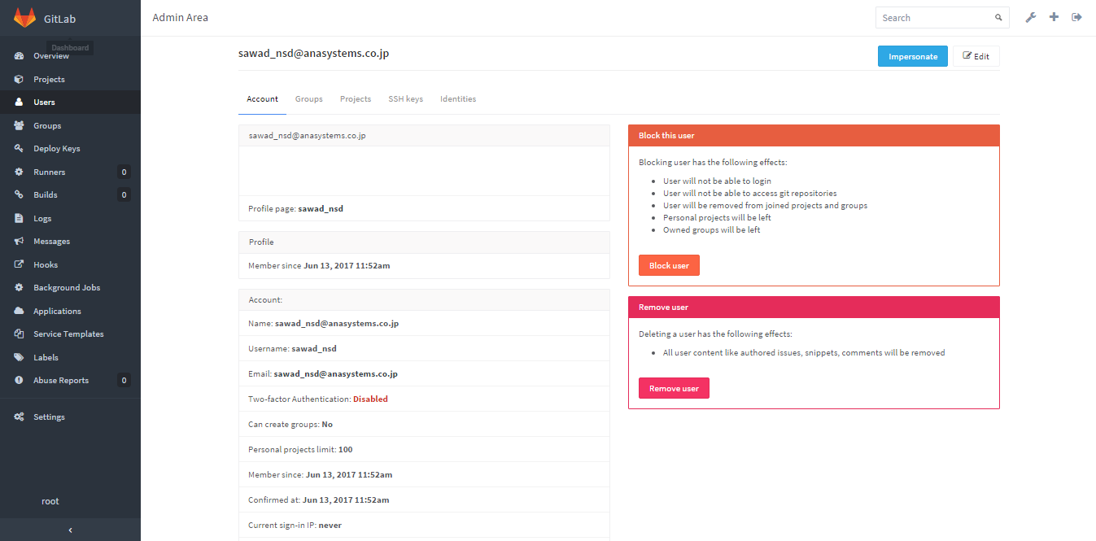

 |  | ・登録したグループ名と権限が正常に表示されること。 |  |  |  |  |  |  |  | ・登録したグループ名と権限が正常に表示されることを確認する。 |  |  |  |  | □
 |  |  | ・ATD：Developer

アカウントブロック
システム名 |  |  |  | ASWツアー国内 | ドキュメント名 | Git運用手順書(GitLab)アカウント管理 |  |  | フェーズ | 詳細設計 | 版 | 1.0.0
設計書種別 |  |  |  | アカウントブロック | ID |  | 名称 |  | 作成日 | 2017-02-11 | 作成者 | NSSOL平松
 |  |  |  |  |  |  |  |  | 更新日 |  | 更新者

 | ■実施シーン
 |  | 開発時

 | ■作業の前提
 |  | 操作ツールとして、GitLabを利用する。
 |  | GitLabに接続、ログインし、初期画面が表示されている状態であること。
 |  | Gitアカウントは、管理者アカウント（Username：root ）を利用する。（ownerレベル）

 | アカウントロック実行手順 |  |  |  |  |  |  |  |  |  |  |  | ﾁｪｯｸ
 | 前提条件 | 【GitLabログイン】
 |  | ・GitLabに管理者アカウントでログインできていること。 |  |  |  |  |  | ・ログインが出来て初期画面が表示されることを確認する。 |  |  |  |  | □

 | GitLab | 【ブロックユーザー登録】
 |  | ・Dashboardのメニューにて「Admin Area」ボタンを押下する。 |  |  |  |  |  | ・【Admin Area画面】が表示されることを確認する。 |  |  |  |  | □

 |  | ・「Users」タブを押下する。 |  |  |  |  |  | ・【Users画面】が表示されることを確認する。 |  |  |  |  | □
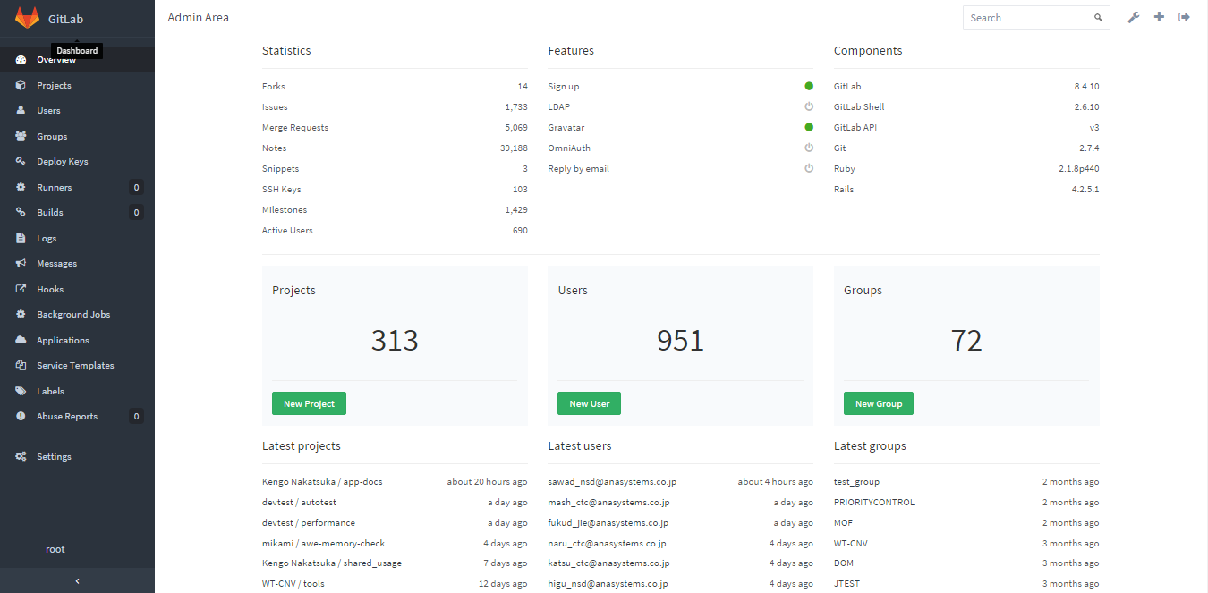

 |  | ・ユーザ検索欄に[登録したユーザ名(sample001)]を入力しての検索ボタン（虫眼鏡）を押下する。 |  |  |  |  |  | ・検索したユーザが表示されることを確認する。 |  |  |  |  | □

 |  | ・該当ユーザの「Block」ボタンを押下する。 |  |  |  |  |  | ・【Users Block確認ダイアログ】が表示されることを確認する。 |  |  |  |  | □

 |  | ・「OK」ボタンを押下する。 |  |  |  |  |  | ・【Users Block完了画面】が表示されることを確認する。 |  |  |  |  | □

 |  | ・メッセージ「Successfully blocked」が表示される。 |  |  |  |  |  | ・”Successfully blocked”メッセージが表示されることを確認する。 |  |  |  |  | □

 |  | 【ブロックの確認】
 |  | ・「Blocked」ボタンを押下して【Blocked User画面】に移動する。 |  |  |  |  |  | ・ブロックしたユーザが表示されることを確認する。 |  |  |  |  | □
 |  | ・ページ移動ボタンでブロックしたユーザを検索する。（userのアルファベット順）

 |  |  | ※「Name, email or username」検索はブロックされていないActive状態のユーザのみ検索できるため、
 |  |  |  | ブロックしたユーザの検索はできない。

ログイン・ログアウト
システム名 |  |  |  | ASWツアー国内 |  | ドキュメント名 | Git運用手順書(GitLab)アカウント管理 |  |  | フェーズ | 詳細設計 | 版 | 1.0.0
設計書種別 |  |  |  | ログイン・ログアウト |  | ID |  | 名称 |  | 作成日 | 2017-02-11 | 作成者 | NSSOL平松
 |  |  |  |  |  |  |  |  |  | 更新日 |  | 更新者

 | ■実施シーン
 |  | 開発時

 | ■作業の前提
 |  | 操作ツールとして、GitLabを利用する。
 |  | GitLabに接続、ログインし、初期画面が表示されている状態であること。
 |  | Gitアカウントは、管理者アカウント（Username：root ）を利用する。（ownerレベル）

 | ログイン／ログアウト実行手順 |  |  |  |  |  |  |  |  |  |  |  |  | ﾁｪｯｸ
 | GitLab | 【ログイン】
 |  | ・Chromeブラウザで、GitLab（https://10.39.229.8/）に接続する。 |  |  |  |  |  |  | ・ログインが出来て初期画面が表示されることを確認する。 |  |  |  |  | □
 |  | ・以下の情報を入力し、「Sign in」ボタンを押下する。
 |  |  | Username or Email |  | root
 |  |  | Password |  | rootユーザーのパスワード

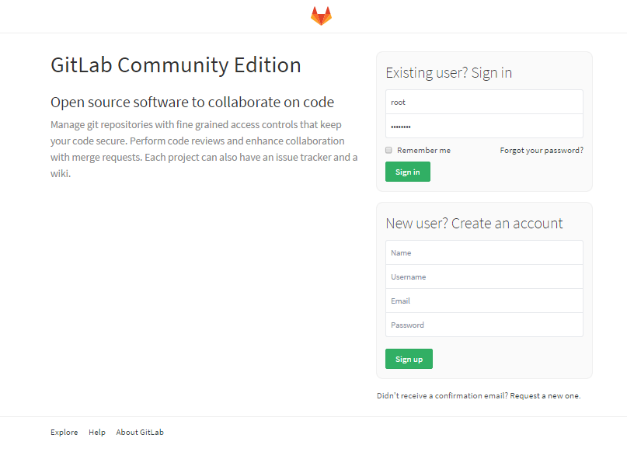

 |  | 【ログアウト】
 |  | ・画面右上の「Sign out」ボタン（一番右のボタン）を押下する。 |  |  |  |  |  |  | ・ログアウトされ、ログイン画面が表示されることを確認する。 |  |  |  |  | □

